Sheet1
wffn-4000-0.1-227 |  |  |  |  |  |  | wheatnet-4000-0.1-227
light | 1 | 2 | 3 | 4 | 5 |  | light | 1 | 2 | 3 | 4 | 5
2000 | 0.80923 | 0.81077 | 0.83077 | 0.84615 | 0.80923 |  | 2000 | 0.81692 | 0.80923 | 0.80307 | 0.82 | 0.82 |  | power | 2000 | 4000 | 6000 | 8000
4000 | 0.87846 | 0.86615 | 0.88308 | 0.88923 | 0.88308 |  | 4000 | 0.84077 | 0.84539 | 0.84231 | 0.84615 | 0.84538 |  | 0.001 | 0.7321 | 0.77356 | 0.81723 | 0.816
6000 | 0.88308 | 0.87231 | 0.88923 | 0.90154 | 0.88923 |  | 6000 | 0.84077 | 0.83308 | 0.84692 | 0.83615 | 0.84384 |  | 0.001.7 | 0.62092 | 0.77292 | 0.78431 | 0.78338
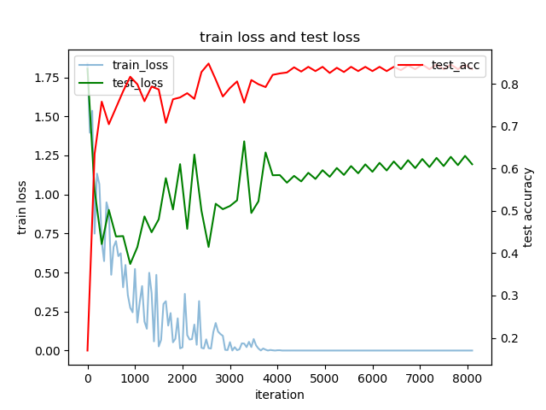
8000 | 0.88615 | 0.87231 | 0.88923 | 0.90154 | 0.88923 |  | 8000 | 0.84231 | 0.83308 | 0.84538 | 0.83769 | 0.84692 |  | 0.002.7 | 0.59907 | 0.78862 | 0.78369 | 0.78246
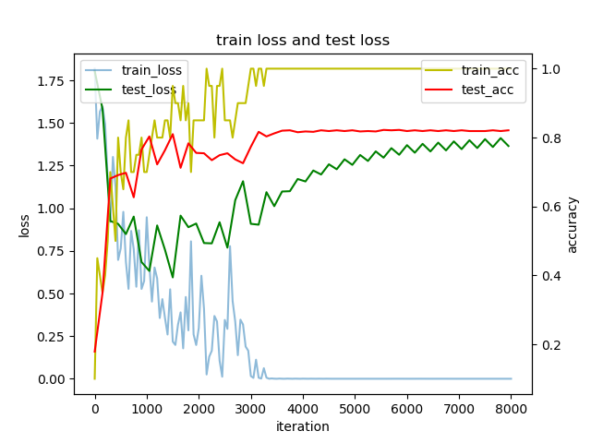

resnet-4000-0.1-227 |  |  |  |  |  |  | wffn-800-0.1-227 |  |  |  |  |  |  | wheatnet-2000-0.1-227
power | 1 | 2 | 3 | 4 | 5 |  | power | 1 | 2 | 3 | 4 | 5 |  | power | 1 | 2 | 3 | 4 | 5
2000 | 0.71958 | 0.67167 | 0.76615 | 0.74 | 0.76308 |  | 2000 | 0.62923 | 0.60615 | 0.61538 | 0.62923 | 0.62462 |  | 2000 | 0.62917 | 0.58 | 0.59077 | 0.59231 | 0.60308
4000 | 0.79538 | 0.78208 | 0.80769 | 0.70417 | 0.77846 |  | 4000 | 0.76154 | 0.77231 | 0.78154 | 0.77538 | 0.77385 |  | 4000 | 0.78308 | 0.77385 | 0.79385 | 0.79846 | 0.79385
6000 | 0.82923 | 0.81385 | 0.82154 | 0.80923 | 0.81231 |  | 6000 | 0.77692 | 0.78 | 0.78923 | 0.78615 | 0.78923 |  | 6000 | 0.78615 | 0.77077 | 0.78923 | 0.77231 | 0.8
8000 | 0.82769 | 0.81077 | 0.81692 | 0.81078 | 0.81385 |  | 8000 | 0.77538 | 0.77846 | 0.78923 | 0.78462 | 0.78923 |  | 8000 | 0.78615 | 0.76769 | 0.78769 | 0.77231 | 0.79846
10000 | 0.82923 | 0.81078 | 0.81692 | 0.81078 | 0.81385 |  | 10000 | 0.77385 | 0.77846 | 0.78923 | 0.78462 | 0.78615 |  | 10000 | 0.78615 | 0.77078 | 0.78769 | 0.77385 | 0.79846
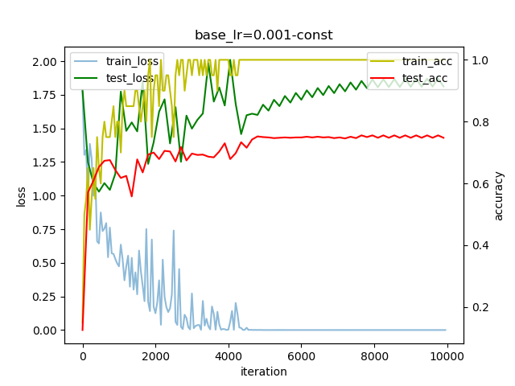
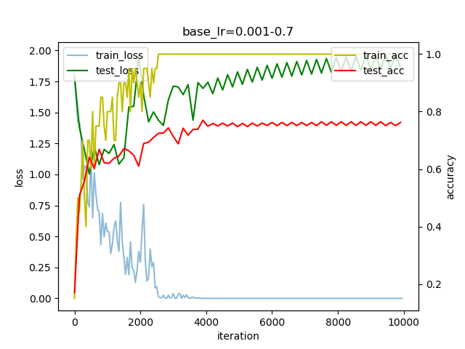
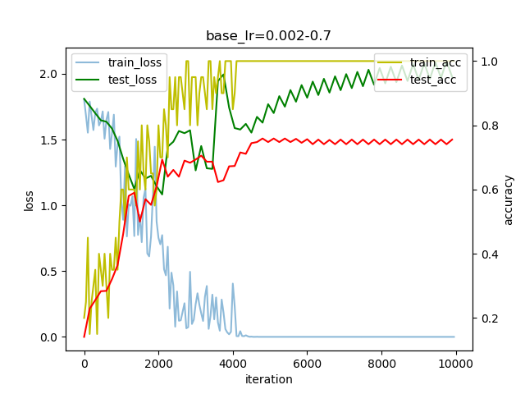

P227-0.002-0.5
power | 1 | 2 | 3 | 4 | 5
2000
4000
6000
8000 |  |  |  |  |  |  |  |  |  | 分类平均正确率对比
10000 |  |  |  |  |  |  |  |  |  | light | 完善粒 | 破碎粒 | 虫蚀粒 | 病斑粒 | 发芽粒 | 霉变粒· | 平均正确率
 |  |  |  |  |  |  |  |  |  | 高光谱 | 91.5 | 86 | 82.5 | 84.5 | 83.5 | 78 | 84.333333333
 |  | 800 |  |  |  |  |  |  |  | 彩色图像 | 96 | 90.5 | 87 | 80 | 79 | 72 | 84.083333333
 | 常 | 破 | 虫 | 病 | 芽 | 霉 |  |  |  | TS-WFFN | 98 | 92 | 89 | 86.5 | 84.5 | 79 | 88.166666667
resnet | 86.2 | 74.4 | 73.7 | 68.1 | 71.8 | 65 | 73.2
wheatnet | 82.5 | 75 | 73.1 | 70.6 | 75 | 63.7 | 73.316666667
wffn | 90.6 | 80 | 85.6 | 69.4 | 78.1 | 70 | 78.95

 |  | 2000
 | 常 | 破 | 虫 | 病 | 芽 | 霉 |  | RE
resnet | 93.9 | 80.1 | 79.7 | 75.3 | 78.7 | 69.1 | 79.466666667
wheatnet | 92.7 | 80.9 | 79.4 | 78.9 | 82.1 | 66.8 | 80.133333333
wffn | 94.6 | 86.7 | 88.2 | 77.3 | 85.6 | 71.9 | 84.05

 |  | 4000
 | 常 | 破 | 虫 | 病 | 芽 | 霉
resnet | 97.3 | 88.6 | 81.8 | 73.3 | 80.6 | 70 | 81.933333333
wheatnet | 98.1 | 90.9 | 83.8 | 80.4 | 85.6 | 68.8 | 84.6
wffn | 98.5 | 90.8 | 90.3 | 85.6 | 91.1 | 73 | 88.216666667

